상품제안서
[마리끌레르] 자가드40 1P | 상품코드: F21821

 |  |  |  |  |  |  | 02-412-0044 | www.easy1.co.kr
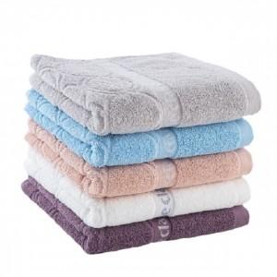

【상세/제작정보】 | 인쇄사이즈 : 가로길이 최대28cm 이내 카톤수량 : 50개 전사인쇄별도문의 자수인쇄별도문의

【인쇄/포장옵션】 | 실크, 자수 / 포장불가능

【공급단가】 | 수량 | 20~ | 100~ | 300~ | 500~ | 1,000~
*VAT별도 | 단가 | 5,260원 | 4,590원 | 4,420원 | 4,250원 | 4,080원

【상품 URL】 | https://dev.easy1.co.kr:443/src/goods_detail.php?gdno=21821

